Foaie1
S.C. Oradea Transport Local ­ S.A., Oradea str. Atelierelor, nr. 12
Tel: 0259­42.32.45, 0359-80.85.01÷04 , Fax: 0259­42.60.10, CIF : RO 63483, Nr. Reg. Com.: J05/1/1991, E-mail: secretariat@otlra.ro,
Cont : RO05 RNCB 0032 0464 9835 0001 - B.C.R. Oradea Web :www.otlra.ro

Linia 31: Programe valabile din 01 iulie 2022

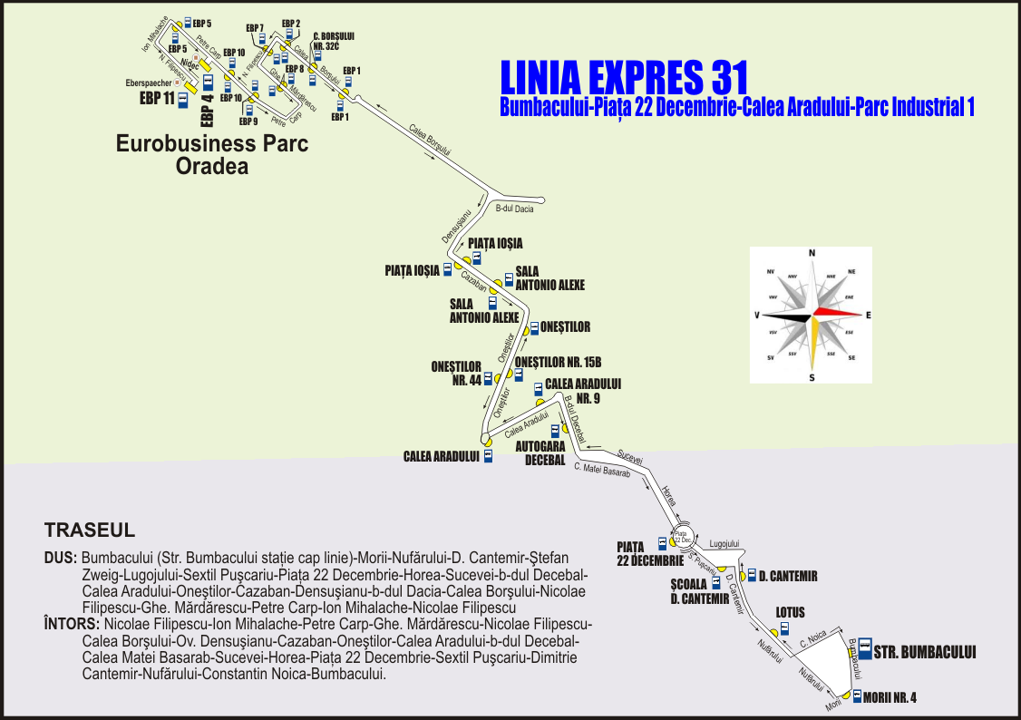

 | CĂLĂTORIE PLĂCUTĂ CU S.C. O.T.L.-S.A. |  |  |  |  |  |  |  | KELLEMES UTAZÁST A N.H.K.V.-VEL

Luni-vineri în zilele lucrătoare |  |  |  |  |  | Luni-vineri în zilele lucrătoare

Str. Bumbacului (plecare) |  | 5:00:00 | 7:00:00 | 13:00:00 | 21:00:00 | Eurobusiness Parc 11 (Purem) plec. | 6:15:00 | 8:15:00 | 14:15:00 | 22:15:00
Morii nr. 4 |  | 5:02:00 | 7:02:00 | 13:02:00 | 21:02:00 | Eurobusiness Parc 5 | 6:17:00 | 8:17:00 | 14:17:00 | 22:17:00
Lotus |  | 5:05:00 | 7:05:00 | 13:05:00 | 21:05:00 | Eurobusiness Parc 4 (Nidec) | 6:19:00 | 8:19:00 | 14:19:00 | 22:19:00
Dimitrie Cantemir |  | 5:07:00 | 7:07:00 | 13:07:00 | 21:07:00 | Eurobusiness Parc 10 (Mecanor) | 6:20:00 | 8:20:00 | 14:20:00 | 22:20:00
Piaţa 22 Decembrie |  | 5:10:00 | 7:10:00 | 13:10:00 | 21:10:00 | Eurobusiness Parc 9 (Salesianer Miettex) | 6:21:00 | 8:21:00 | 14:21:00 | 22:21:00
Calea Aradului nr. 9 |  | 5:14:00 | 7:14:00 | 13:14:00 | 21:14:00 | Eurobusiness Parc 8 | 6:22:00 | 8:22:00 | 14:22:00 | 22:22:00
Calea Aradului |  | 5:17:00 | 7:17:00 | 13:17:00 | 21:17:00 | Eurobusiness Parc 7 (Faist) | 6:24:00 | 8:24:00 | 14:24:00 | 22:24:00
Oneştilor nr. 15B |  | 5:18:00 | 7:18:00 | 13:18:00 | 21:18:00 | Eurobusiness Parc 2 | 6:25:00 | 8:25:00 | 14:25:00 | 22:25:00
Oneştilor |  | 5:19:00 | 7:19:00 | 13:19:00 | 21:19:00 | Calea Borşului nr. 32C | 6:26:00 | 8:26:00 | 14:26:00 | 22:26:00
Sala Antonio Alexe |  | 5:21:00 | 7:21:00 | 13:21:00 | 21:21:00 | Eurobusiness Parc 1 | 6:27:00 | 8:27:00 | 14:27:00 | 22:27:00
Piaţa Ioşia |  | 5:23:00 | 7:23:00 | 13:23:00 | 21:23:00 | Piaţa Ioşia | 6:34:00 | 8:34:00 | 14:34:00 | 22:34:00
Eurobusiness Parc 1 |  | 5:32:00 | 7:32:00 | 13:32:00 | 21:32:00 | Sala Antonio Alexe | 6:36:00 | 8:36:00 | 14:36:00 | 22:36:00
Calea Borşului nr. 32C |  | 5:33:00 | 7:33:00 | 13:33:00 | 21:33:00 | Oneştilor nr. 44 | 6:38:00 | 8:38:00 | 14:38:00 | 22:38:00
Eurobusiness Parc 2 |  | 5:34:00 | 7:34:00 | 13:34:00 | 21:34:00 | Calea Aradului | 6:39:00 | 8:39:00 | 14:39:00 | 22:39:00
Eurobusiness Parc 7 (SHC) |  | 5:35:00 | 7:35:00 | 13:35:00 | 21:35:00 | Autogara OTL Decebal | 6:41:00 | 8:41:00 | 14:41:00 | 22:41:00
Eurobusiness Parc 8 |  | 5:37:00 | 7:37:00 | 13:37:00 | 21:37:00 | Piaţa 22 Decembrie | 6:45:00 | 8:45:00 | 14:45:00 | 22:45:00
Eurobusiness Parc 9 (Salesianer) |  | 5:38:00 | 7:38:00 | 13:38:00 | 21:38:00 | Scoala D. Cantemir | 6:47:00 | 8:47:00 | 14:47:00 | 22:47:00
Eurobusiness Parc 10 (Mecanor) |  | 5:39:00 | 7:39:00 | 13:39:00 | 21:39:00 | Ciheiului | 6:50:00 | 8:50:00 | 14:50:00 | 22:50:00
Eurobusiness Parc 4 (Nidec) |  | 5:41:00 | 7:41:00 | 13:41:00 | 21:41:00 | Morii nr. 5 | 6:52:00 | 8:52:00 | 14:52:00 | 22:52:00
Eurobusiness Parc 5 |  | 5:43:00 | 7:43:00 | 13:43:00 | 21:43:00 | Str. Bumbacului (sosire) | 6:54:00 | 8:54:00 | 14:54:00 | 22:54:00
Eurobusiness Parc 13 (Iwis) |  | 5:44:00 | 7:44:00 | 13:44:00 | 21:44:00
Eurobusiness Parc 11 (Eberspaecher) |  | 5:45:00 | 7:45:00 | 13:45:00 | 21:45:00

